SUAS TAREFAS - AULA 002
SUAS TAREFAS
002
AULA

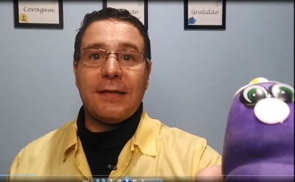
1 | COMENTE COMO É O DESÂNIMO NA SUA VIDA:

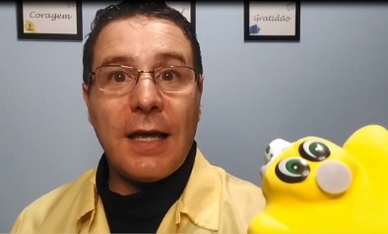
2 | FALE COMO VOCÊ LIDA COM AS DISTRAÇÕES DO DIA A DIA:

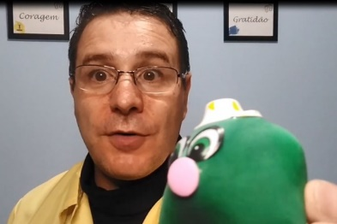
3 | VOCÊ ALGUMA VEZ JÁ SENTIU O DESESPERO EM SUA VIDA, DIANTE DAS TAREFAS?

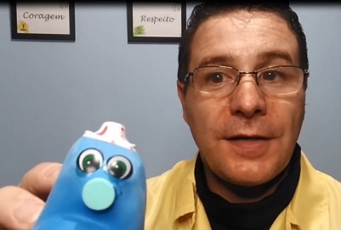
4 | ALGUMA VEZ A DECEPÇÃO JÁ TE ATINGIU DE FORMA A MEXER COM SUA MOTIVAÇÃO?

5 | VOCÊ TEM ALGUM SONHO GUARDADO? ALGUM TALENTO NÃO DESENVOLVIDO? E PRINCIPALMENTE, AINDA TEM ESPERANÇA DE PODER DESENVOLVÊ-LO?
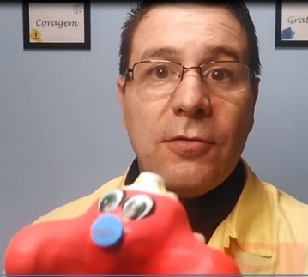

6 | EM UMA ESCALA QUE VAI DE 00 A 10, QUE NOTA VOCÊ ATRIBUIRIA A CADA KID, COM RELAÇÃO AO QUANTO ELES AFETAM SUA VIDA:

 |  | SELECIONE A NOTA NAS CÉLULAS ABAIXO: | JUSTIFIQUE (CASO DESEJE)
 |  | KID-esânimo
 |  | KID-istração
 |  | KID-zêspero
 |  | KID-ecepção
 |  | KID-isgrassa

 |  | www.mudandopassoapasso.com.br

